问题
 |  | 课后小练习

任务：
 | 在下方数据设置单元格格式，将表格数据设置为图片所示样式。
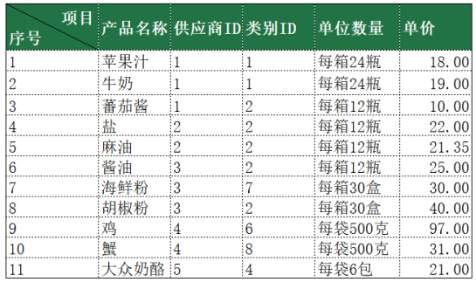
 |  | 产品名称 | 供应商ID | 类别ID | 单位数量 | 单价
 | 1 | 苹果汁 | 1 | 1 | 每箱24瓶 | 18.00
 | 2 | 牛奶 | 1 | 1 | 每箱24瓶 | 19.00
 | 3 | 蕃茄酱 | 1 | 2 | 每箱12瓶 | 10.00
 | 4 | 盐 | 2 | 2 | 每箱12瓶 | 22.00
 | 5 | 麻油 | 2 | 2 | 每箱12瓶 | 21.35
 | 6 | 酱油 | 3 | 2 | 每箱12瓶 | 25.00
 | 7 | 海鲜粉 | 3 | 7 | 每箱30盒 | 30.00
 | 8 | 胡椒粉 | 3 | 2 | 每箱30盒 | 40.00
 | 9 | 鸡 | 4 | 6 | 每袋500克 | 97.00
 | 10 | 蟹 | 4 | 8 | 每袋500克 | 31.00
 | 11 | 大众奶酪 | 5 | 4 | 每袋6包 | 21.00

